关系图
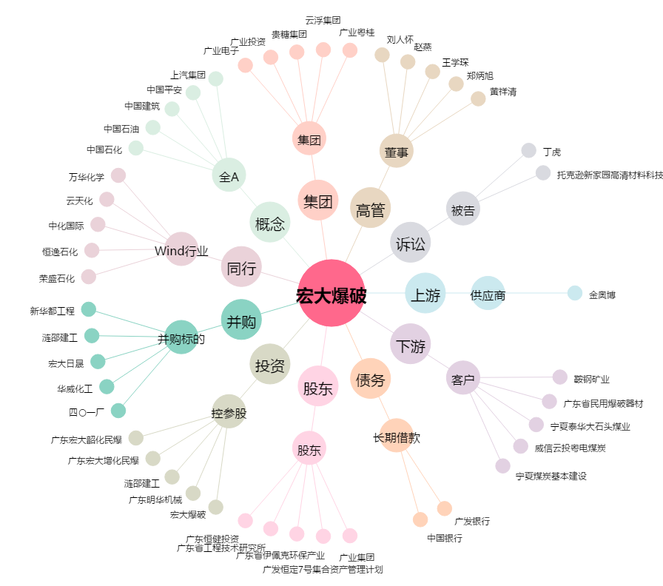
宏大爆破[002683.SZ] - 关系概览图

